原材料需求模版
产品要求
序号 | 原材料基础信息 |  |  |  | 参考用量 | 规格质量方面
 | 物料编码 | 物料名称 | 现用规格型号 | 计量单位 | 年度参考用量 | 用途 | 参考图片 | 产品质地、规格、特性、工艺、保质期要求等需求描述 | 产品执行标准
1 | 新增 | 去骨整片腌制早餐鸡腿排-奥尔良口味 | 100g±10g/块 每包十块 | kg | 58200 | 作为三明治原料 |  | 1.形态：纯去骨鸡腿肉制作，整片成型规整，单块为独立整片腿排，无碎肉拼接、无碎渣、无大面积冻成整块硬块；厚度均匀，大小适配胚、吐司夹片使用。 2.口味：预腌制入味（奥尔良口味），汁水充足，肉质紧实不柴。 3.储存方式：-18℃冷冻储存。 4.烹饪方式：可适配烤箱烤制。 5.包装方式：建议10块或多块一袋，集装。包装完好无破损、无胀气、无解冻渗水。 | 产品符合GB 19295-2021《食品安全国家标准 速冻面米与调制食品》或经国家相关部门备案的高于上述标准的企业标准。如标准更新或调整，以最新版本为准；上述标准未能涵盖的产品技术要求，按照相应的中国国家标准、中国行业标准中的较高标准执行。
2 | 新增 | 整只去骨腌制鸡全腿-奥尔良口味 | 260g±10g/块 每包十块 | kg | 2400 | 整只烤制 | 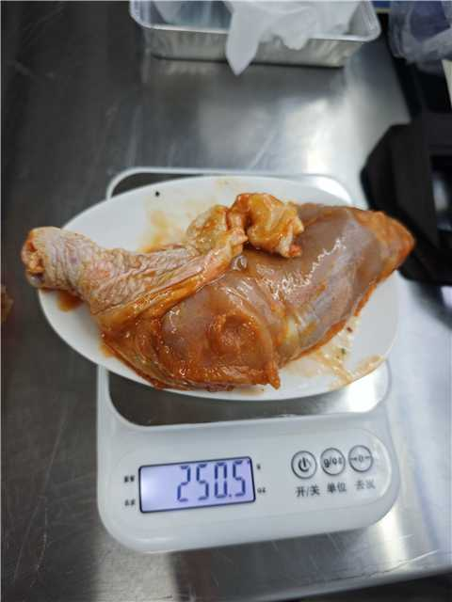 | 1.形态：纯去骨鸡腿肉制作，整片成型规整，单块为独立整片腿排，无碎肉拼接、无碎渣、无大面积冻成整块硬块；厚度均匀。 2.口味：预腌制入味（奥尔良口味），汁水充足，肉质紧实不柴。 3.储存方式：-18℃冷冻储存。 4.烹饪方式：可适配烤箱烤制。 5.包装方式：建议10块或多块一袋，集装。包装完好无破损、无胀气、无解冻渗水。 | 产品符合GB 19295-2021《食品安全国家标准 速冻面米与调制食品》或经国家相关部门备案的高于上述标准的企业标准。如标准更新或调整，以最新版本为准；上述标准未能涵盖的产品技术要求，按照相应的中国国家标准、中国行业标准中的较高标准执行。
3 | 新增 | 整片腌渍鸡胸排-香草风味 | 120g±10g/块 每包十二块 | kg | 50000 | 作为三明治原料 |  | 1.形态：纯整片鸡胸肉制作，整片成型规整，单块为独立整片鸡胸肉，无碎肉拼接、无碎渣、无大面积冻成整块硬块；厚度均匀。大小适配胚、吐司夹片使用。 2.口味：香草香气自然柔和，咸淡适中，入味均匀，肉质紧实不柴。 3.储存方式：-18℃冷冻储存。 4.烹饪方式：可适配烤箱烤制。 5.包装方式：建议12块或多块一袋，集装。包装完好无破损、无胀气、无解冻渗水。 | 产品符合GB 19295-2021《食品安全国家标准 速冻面米与调制食品》或经国家相关部门备案的高于上述标准的企业标准。如标准更新或调整，以最新版本为准；上述标准未能涵盖的产品技术要求，按照相应的中国国家标准、中国行业标准中的较高标准执行。
4 | 新增 | 爆浆新鲜软质奶酪（布拉塔工艺） | 80g/个 | 个 | 4000 | 机上冷吃开胃菜、沙拉配料 | 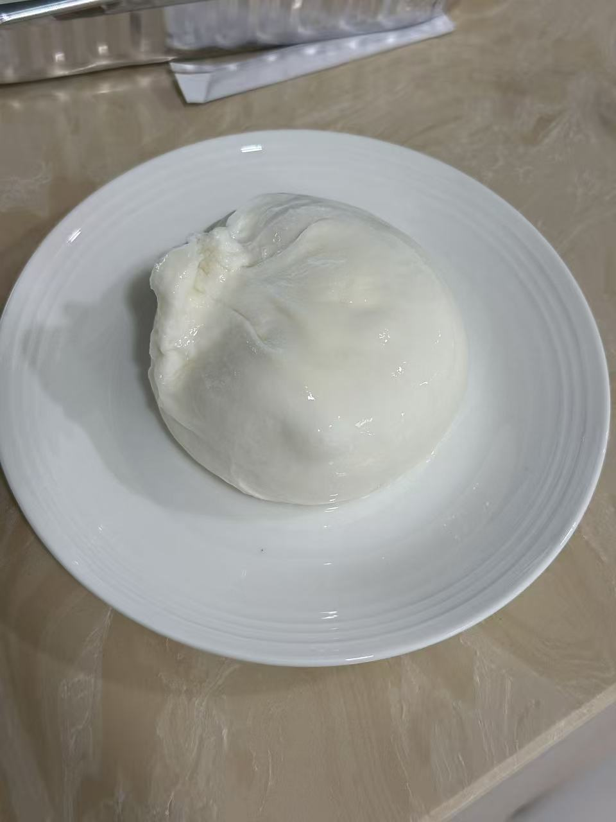 | 1.形态：球状，外层为干酪客体，内部包裹稀奶油与碎奶酪流质内馅；常温/冷藏状态下横向切开，内部馅料自然流动，具备爆浆效果。 2.口味：风味纯正，无酸味、腐败异味，无异常苦味。 3.储存方式：-18℃冷冻储存。 4.包装方式：独立密封容器包装，内包装密封严实，无渗漏，无汤汁外泄，解冻后容器内保留保护汁液，完整包裹奶酪。每个独立小容器完整粘贴产品标签。 | 产品符合GB 19295-2021《食品安全国家标准 速冻面米与调制食品》或经国家相关部门备案的高于上述标准的企业标准。如标准更新或调整，以最新版本为准；上述标准未能涵盖的产品技术要求，按照相应的中国国家标准、中国行业标准中的较高标准执行。

